試験内容(13-1)
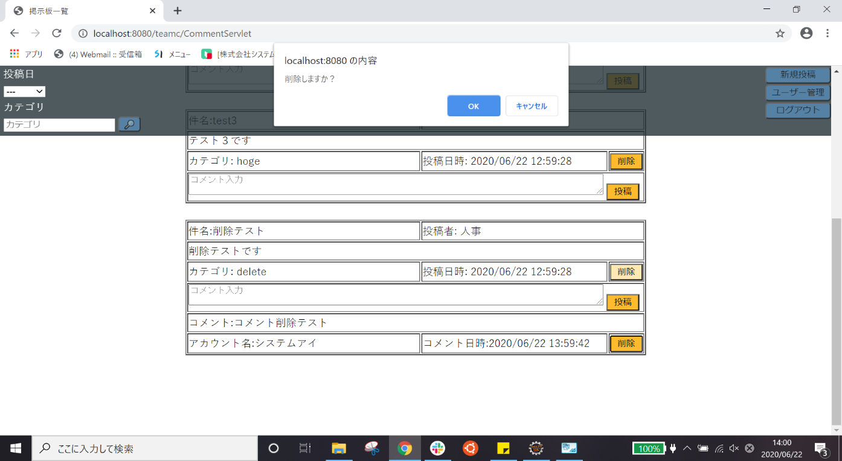
試験エビデンス
番号 | シナリオ | 作成チーム | 担当者
13 | ホームのコメント削除確認 | チームC | 劉

試験番号 | 画面内容
13-1 | 削除ボタン押下前
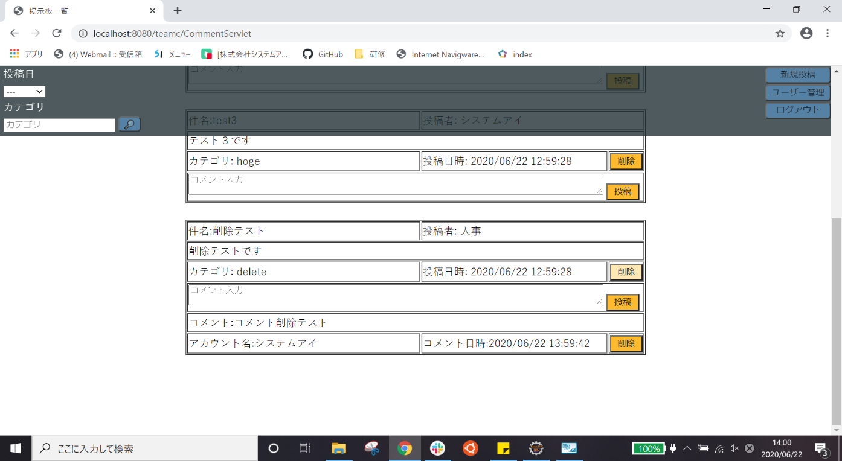

13-1 | 削除ダイアログ

試験内容(13-2)
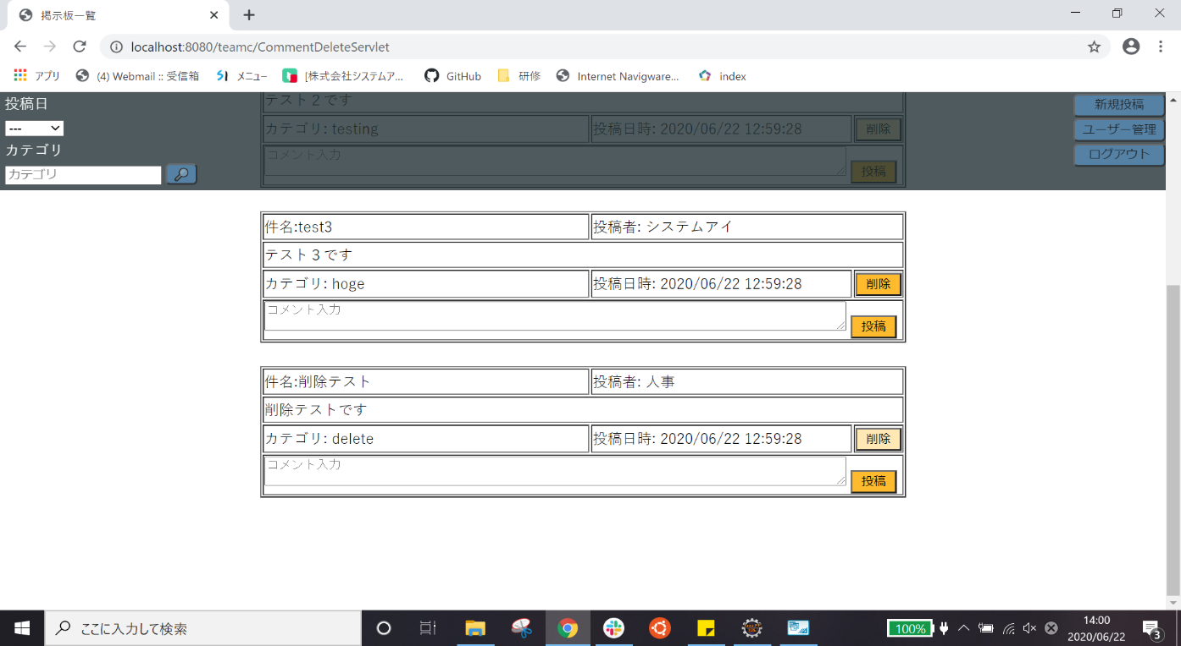
試験エビデンス
番号 | シナリオ | 作成チーム | 担当者
13 | ホームのコメント削除確認 | チームC | 劉

試験番号 | 画面内容
13-2 | 削除ダイアログ

13-2 | 削除後

試験内容(13-2DB)
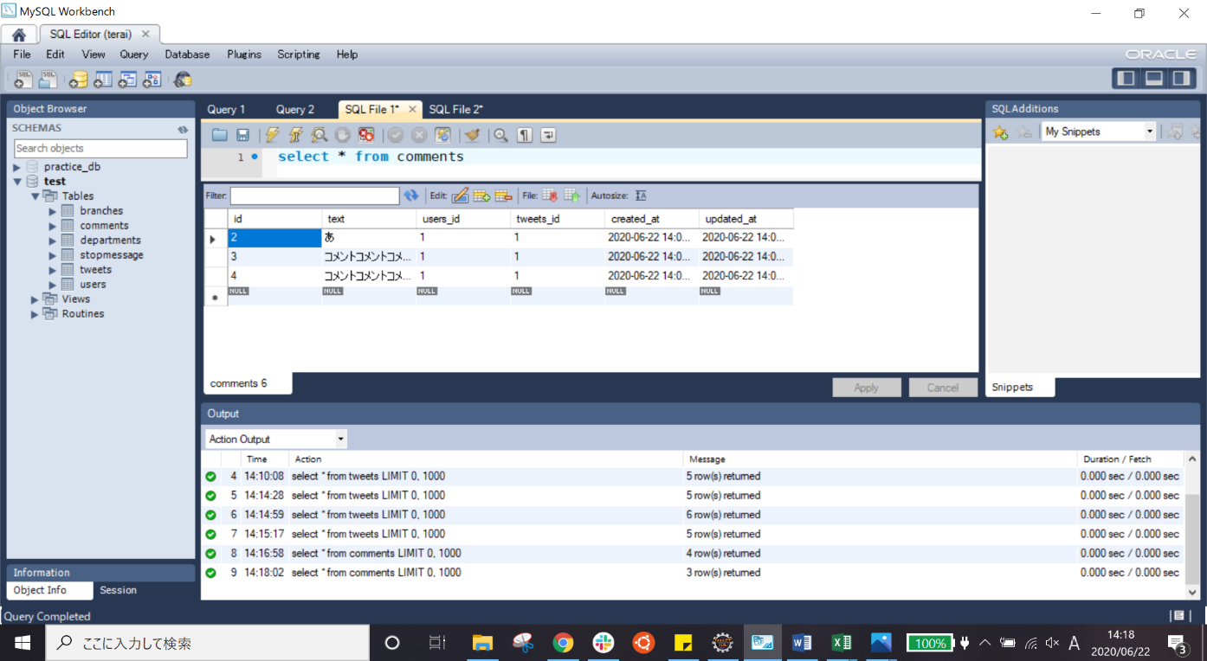
試験エビデンス
番号 | シナリオ | 作成チーム | 担当者
13 | ホームのコメント削除確認 | チームC | 劉

試験番号 | 画面内容
13-2 | 削除前のデータベース
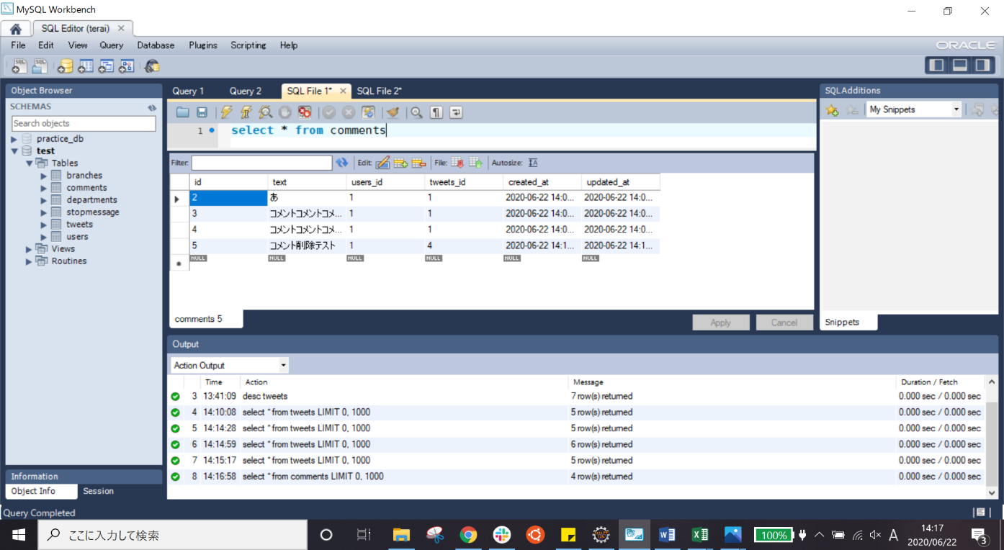

13-2 | 削除後のデータベース

